상품제안서
여행용 신발파우치 | 상품코드: S38324

 |  |  |  |  |  |  | 02-713-8555 | www.synergygift.co.kr
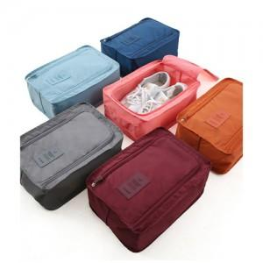

【상세/제작정보】 | <p><span style="font-size: 14pt;">※ 운임비 별도 발생 됩니다.</span></p>

【인쇄/포장옵션】 | 실크 / OPP(비닐)

【공급단가】 | 수량 | 100~ | 500~ | 1,000~ | 5,000~ | 10,000~
*VAT별도 | 그레이 | 3,910원 | 3,770원 | 3,620원 | 3,480원 | 3,390원
 | 다크오렌지 | 3,910원 | 3,770원 | 3,620원 | 3,480원 | 3,390원

【상품 URL】 | https://www.synergygift.co.kr:443/src/goods_detail.php?gdno=38324

